Feuil1
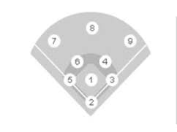
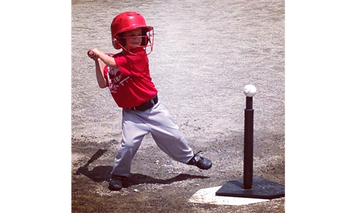
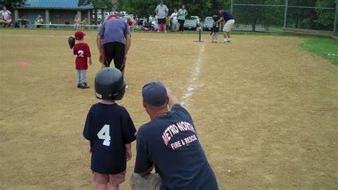


Règlements ligue T-ball (Rally Cap 6-7 ans)
Saison 2025

Cette ligne est un premier pas dans le déroulement d'une partie pour le jeune joueur de baseball.
Il apprendra les connaissances générales du jeu.
Il mettra en pratiques les éléments appris lors des pratiques.

Le déroulement des parties se veut rapide et dynamique.
Les équipes sont formés de 7 à 9 joueurs et 4 entraîneurs/parents.
Les parties sont d'une durée d'environ 90 minutes
Aucune manche ne commence après 75 minutes de jeu.
Tous les joueurs jouent en défensives et 2 entraineurs situés dernières les joueurs de 2ème but et d'arrêt-court.
2 joueurs peuvent se situer au niveau du lanceur. À cette position, le joueur doit avoir un casque de frappeur.
6 frappeurs vont au bâton par manche. La notion de trois retraits n'est pas appliqués.
L'utilisation du T-ball est obligatoire. Le frappeur doit être devant le t-Ball avant de l'élancer.
Il y a un entraineur au bâton. Si un joueur arrive au marbre, il doit enlever le t-ball pour la sécurité.
Un entraîneur est au banc pour préparer les 6 frappeurs de la manche.
Le frappeur court en direction du premier but sur une balle frappée à l'avant-champs.
Lorsque la balle perce l'avant-champs, le coureur peut se rendre au deuxième coussin.
Il y a des entraîneurs au premier et troisième but pour aider la course sur les buts.
Le frappeur sera limité à un double sur chaque frappe pour accélerer le jeu.
Les joueurs doivent apprendre à rentrer et sortir du terrain à la course.
Les entraîneurs doivent montrer l'exemple.
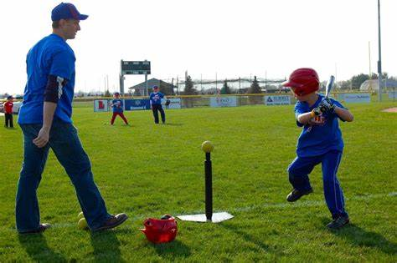
Il n'y a pas de marqueur et d'arbitre.

